Entrada de dados

ENTRADA DE DADOS PARA TODAS AS PLANILHAS

 |  |  |  |  | -8.825
 | E (mV) = Entre Valor | 53.112000 | Mv |  | 0
 |  |  |  | TIPO E | 76.373
 | T (Temperatura) = | 700.000201185681 | °C

E CrCo Milivoltagem
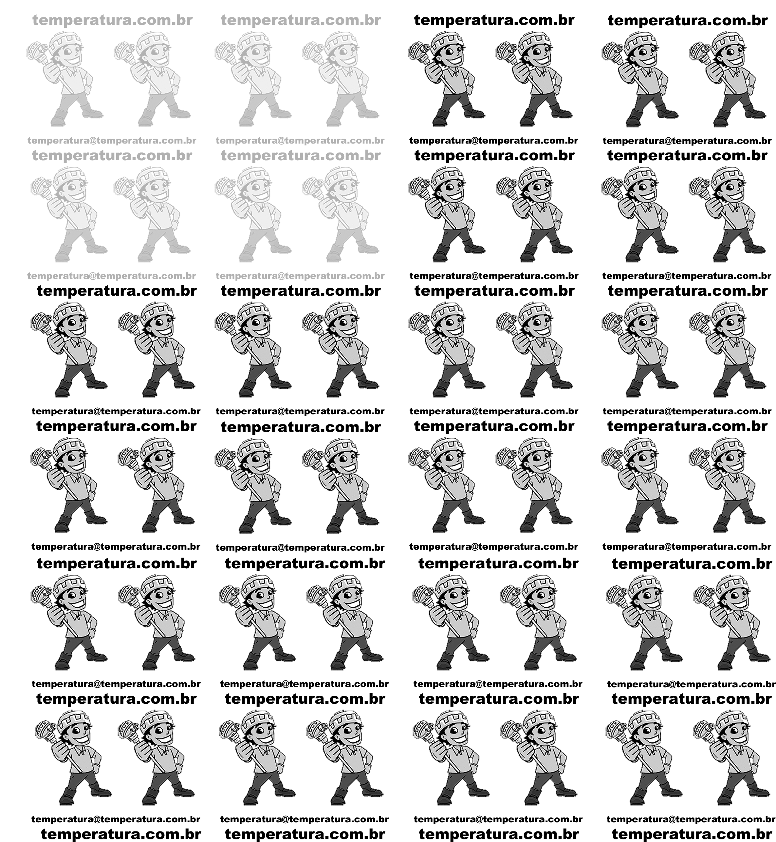

TERMOPAR TIPO E Norma E230 - 02 Table 46
Temperatura Range |  | -200°C to 0,0°C |  |  |  |  | TERMOPAR TIPO E Norma E230 - 02 Table 46
Voltage Range |  | -8,825 mV to 0,0 mV |  |  |  |  | -200°C to 0,0°C |  | 0,0°C to 1000°C
 |  |  |  |  | Milivoltagem | °C | c0 | 0.0000000E+00 | c0 | 0.0000000E+00
 |  |  |  |  |  |  | c1 | 1.6977288E+01 | c1 | 1.7057035E+01
E (Valor mV Medição Laboratório) = |  | 53.112000 |  |  | -8.8250 | -200 | c2 | -4.3514970E-01 | c2 | -2.3301759E-01
 |  |  |  |  | -7.2790 | -150 | c3 | -1.5859697E-01 | c3 | 6.5435585E-03
 | T = | -1242667607.388918876647949218750000000000 |  |  | -5.2370 | -100 | c4 | -9.2502871E-02 | c4 | -7.3562749E-05
 | Ttab = | -1242667607.39 |  |  | 0.0000 | 0 | c5 | -2.6084314E-02 | c5 | -1.7896001E-06
 | Ttab = | -1242667607.4 |  | 0 | 0.5910 | 10 | c6 | -4.1360199E-03 | c6 | 8.4036165E-08
 |  |  |  |  | 6.3190 | 100 | c7 | -3.4034030E-04 | c7 | -1.3735879E-09
 | c0 | 0.0000000E+00 |  |  |  |  | c8 | -1.1564890E-05 | c8 | 1.0629823E-11
 | c1 | 1.6977288E+01 | E^1 | 53.11200000000000 |  |  |  |  | c9 | -3.2447087E-14
 | c2 | -4.3514970E-01 | E^2 | 2820.88454400000000
 | c3 | -1.5859697E-01 | E^3 | 149822.81990092800000
 | c4 | -9.2502871E-02 | E^4 | 7957389.61057808800000
 | c5 | -2.6084314E-02 | E^5 | 422632876.99702340000000
 | c6 | -4.1360199E-03 | E^6 | 22446877363.06590700000000
 | c7 | -3.4034030E-04 | E^7 | 1192198550507.15650000000000
 | c8 | -1.1564890E-05 | E^8 | 63320049414536.09000000000000

TERMOPAR TIPO E Norma E230 - 02 Table 46
Temperatura Range |  | 0,0°C to 1000°C
Voltage Range |  | 0,0 mV to 76,373 mV
 |  |  |  |  | Milivoltagem | °C

E (Valor mV Medição Laboratório) = |  | 53.112000 |  |  | -5.2370 | -100
 |  |  |  |  | -1.1520 | -20
 | T = | 700.000201185681021343043539673090 |  |  | 0.0000 | 0
 | Ttab = | 700.00 |  |  | 21.0360 | 300
 | Ttab = | 700.0 |  |  | 45.0930 | 600
 |  |  |  |  | 76.3730 | 1000
 | c0 | 0.0000000E+00
 | c1 | 1.7057035E+01 | E^1 | 53.11200000000000
 | c2 | -2.3301759E-01 | E^2 | 2820.88454400000000
 | c3 | 6.5435585E-03 | E^3 | 149822.81990092800000
 | c4 | -7.3562749E-05 | E^4 | 7957389.61057808800000
 | c5 | -1.7896001E-06 | E^5 | 422632876.99702340000000
 | c6 | 8.4036165E-08 | E^6 | 22446877363.06590700000000
 | c7 | -1.3735879E-09 | E^7 | 1192198550507.15650000000000
 | c8 | 1.0629823E-11 | E^8 | 63320049414536.09000000000000
 | c9 | -3.2447087E-14 | E^9 | 3363054464504841.00000000000000

